Order
 | Thuộc tính order giúp sắp xếp được thứ tự các flex item trong flex container
 | Giá trị order mặc định của các flex item là 0

構成
 | 1.Intro-setup
 | 2.Flex-Container
 | 3.Flex-Items |  |  |  | → | new
 |  | 1.Display-flex |  |  | → | new
 |  |  | css
 |  |  |  | style.css
 |  |  | index.html |  | → | code

flexbox\3.Flex-Items\1.Order\index.html
 | <!DOCTYPE html>
 | <html lang="en">
 | <head>
 | <meta charset="UTF-8" />
 | <meta name="viewport" content="width=device-width, initial-scale=1.0" />
 | <title>Flexbox</title>
 | <link rel="stylesheet" href="css/style.css" />

 | <style>
 | /* Flex Items Properties */
 | /* Order: default value - 0 */
 | .container {
 | display: flex;
 | }

 | .box-1 {
 | order: 1; |  |  |  |  |  | → | Giá trị order của box 1 được set là 1 nên nó sẽ nằm cuối bởi vì các box khác ko được set order nên sẽ có
 | } |  |  |  |  |  |  | giá trị order là 0 nên box 2, 3, 4, 5 sẽ nằm trước box 1
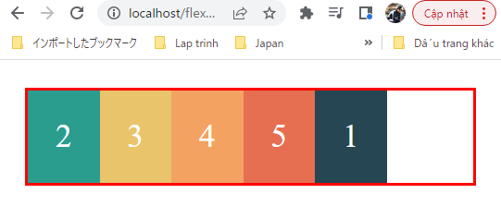
 | </style>
 | </head>

 | <body>
 | <div class="container">
 | <div class="box box-1">1</div>
 | <div class="box box-2">2</div>
 | <div class="box box-3">3</div>
 | <div class="box box-4">4</div>
 | <div class="box box-5">5</div>
 | </div>
 | </body>
 | </html>

flexbox\3.Flex-Items\1.Order\index.html
 | <!DOCTYPE html>
 | <html lang="en">
 | <head>
 | <meta charset="UTF-8" />
 | <meta name="viewport" content="width=device-width, initial-scale=1.0" />
 | <title>Flexbox</title>
 | <link rel="stylesheet" href="css/style.css" />

 | <style>
 | /* Flex Items Properties */
 | /* Order: default value - 0 */
 | .container {
 | display: flex;
 | }

 | .box-1 {
 | order: 1;
 | }

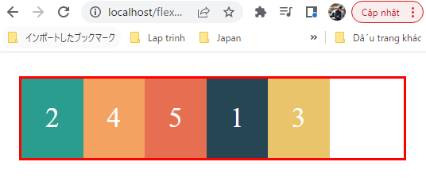
 | .box-3 {
 | order: 2; |  |  |  |  |  | → | Giá trị order của box 3 được set là 2 nên nó sẽ chuyển sang nằm sau box 1 đang có order là 1
 | }
 | </style>
 | </head>

 | <body>
 | <div class="container">
 | <div class="box box-1">1</div>
 | <div class="box box-2">2</div>
 | <div class="box box-3">3</div>
 | <div class="box box-4">4</div>
 | <div class="box box-5">5</div>
 | </div>
 | </body>
 | </html>

flexbox\3.Flex-Items\1.Order\index.html
 | <!DOCTYPE html>
 | <html lang="en">
 | <head>
 | <meta charset="UTF-8" />
 | <meta name="viewport" content="width=device-width, initial-scale=1.0" />
 | <title>Flexbox</title>
 | <link rel="stylesheet" href="css/style.css" />

 | <style>
 | /* Flex Items Properties */
 | /* Order: default value - 0 */
 | .container {
 | display: flex;
 | }

 | .box-1 {
 | order: 1;
 | }

 | .box-3 {
 | order: 2;
 | }

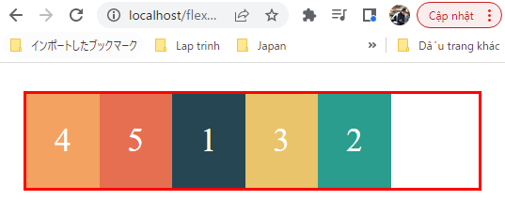
 | .box-2 {
 | order: 3; |  |  |  |  |  | → | Giá trị order của box 2 được set là 3 nên nó sẽ chuyển sang nằm sau box 3 đang có order là 2
 | }
 | </style>
 | </head>

 | <body>
 | <div class="container">
 | <div class="box box-1">1</div>
 | <div class="box box-2">2</div>
 | <div class="box box-3">3</div>
 | <div class="box box-4">4</div>
 | <div class="box box-5">5</div>
 | </div>
 | </body>
 | </html>

Flex basis
 | Thuộc tính flex-basis giúp set chiều cao(height) hoặc là chiều rộng(width) cho flex item dựa vào giá trị flex-direction của flex container là column hay row

構成
 | 1.Intro-setup
 | 2.Flex-Container
 | 3.Flex-Items
 |  | 1.Display-flex
 |  | 2.Flex-basis |  |  | → | new
 |  |  | css
 |  |  |  | style.css
 |  |  | index.html |  | → | code

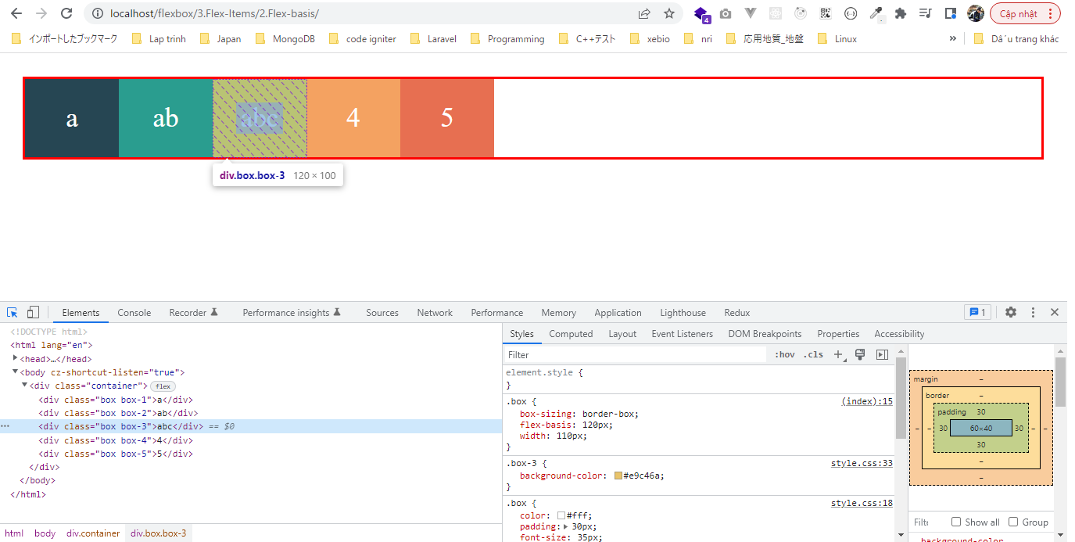
flexbox\3.Flex-Items\2.Flex-basis\index.html
 | <!DOCTYPE html>
 | <html lang="en">
 | <head>
 | <meta charset="UTF-8" />
 | <meta name="viewport" content="width=device-width, initial-scale=1.0" />
 | <title>Flexbox</title>
 | <link rel="stylesheet" href="css/style.css" />

 | <style>
 | .container { |  |  |  |  |  | → | Hiện tại flex container ko được set flex-direction giá trị gì có nghĩa là flex-direction có giá trị default là row
 | display: flex; |  |  |  |  |  |  | Lúc này flex-basis sẽ ghi đè lên giá trị width của các flex item
 | }

 | .box {
 | box-sizing: border-box;
 | flex-basis: 120px; |  |  |  |  |  | → | Khi chưa set gì cho flex-basis thì chiều rộng của các flex item sẽ tùy thuộc vào nội dung bên trong của các
 | } |  |  |  |  |  |  | box mà các box sẽ có độ dài khác nhau.
 | </style> |  |  |  |  |  |  | Khi set giá trị 120px thì chiều rộng của các flex item sẽ được set là 120px
 | </head> |  |  |  |  |  |  | Trong trường hợp này nếu set thêm thuộc tính width cho flex item thì nó vẫn nhận giá trị của flex-basis
 |  |  |  |  |  |  |  | chứ ko nhận giá trị của width
 | <body> |  |  |  |  |  |  | .box {
 | <div class="container"> |  |  |  |  |  |  | box-sizing: border-box;
 | <div class="box box-1">a</div> |  |  |  |  |  |  | flex-basis: 120px;
 | <div class="box box-2">ab</div> |  |  |  |  |  |  | width: 110px;
 | <div class="box box-3">abc</div> |  |  |  |  |  |  | }
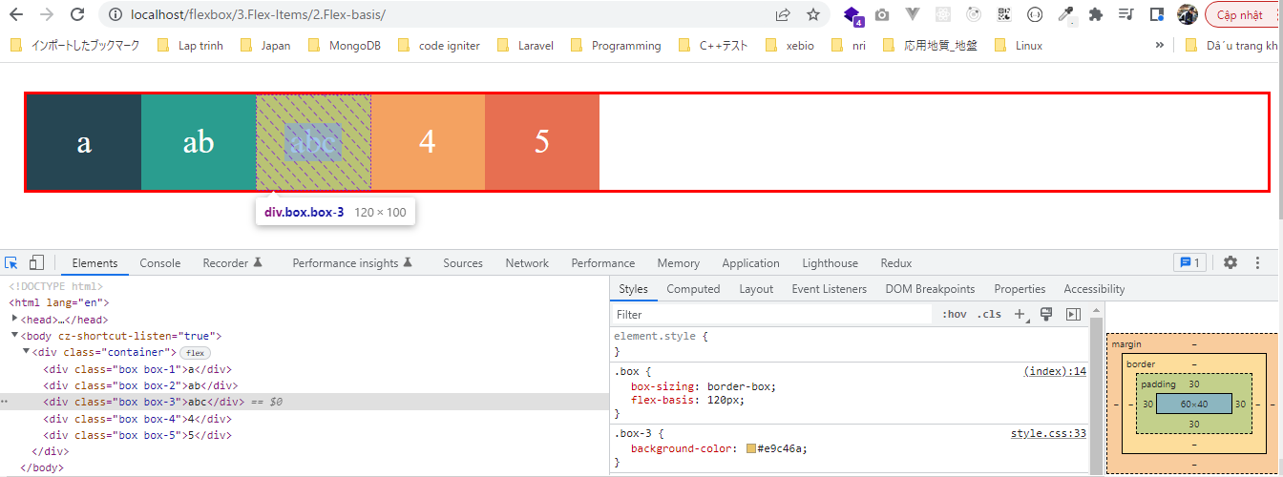
 | <div class="box box-4">4</div>
 | <div class="box box-5">5</div>
 | </div>
 | </body>
 | </html>

flexbox\3.Flex-Items\2.Flex-basis\index.html
 | <!DOCTYPE html>
 | <html lang="en">
 | <head>
 | <meta charset="UTF-8" />
 | <meta name="viewport" content="width=device-width, initial-scale=1.0" />
 | <title>Flexbox</title>
 | <link rel="stylesheet" href="css/style.css" />

 | <style>
 | .container {
 | display: flex;
 | flex-direction: column; |  |  |  |  |  | → | flex-direction được set là column do đó thuộc tính height của các flex item sẽ được ghi đè
 | }

 | .box {
 | box-sizing: border-box;
 | flex-basis: 120px; |  |  |  |  |  | → | Chiều cao của các flex item sẽ có giá trị là 120px
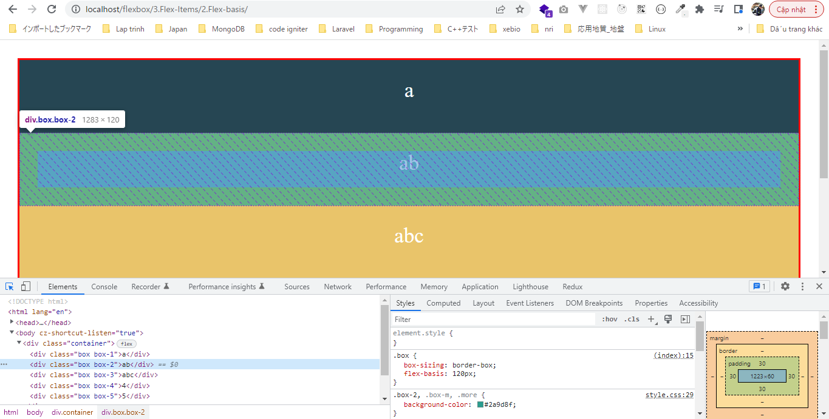
 | }
 | </style>
 | </head>

 | <body>
 | <div class="container">
 | <div class="box box-1">a</div>
 | <div class="box box-2">ab</div>
 | <div class="box box-3">abc</div>
 | <div class="box box-4">4</div>
 | <div class="box box-5">5</div>
 | </div>
 | </body>
 | </html>

Flex grow
 | Thuộc tính flex-grow cho phép tự động giãn các phần tử flex item để phủ đầy flex container bên ngoài
 | flex-grow cho biết tỷ lệ cộng vào chiều rộng của các flex item để lấp đầy flex container
 | Giá trị mặc định là 0

構成
 | 1.Intro-setup
 | 2.Flex-Container
 | 3.Flex-Items
 |  | 1.Display-flex
 |  | 2.Flex-basis
 |  | 3.Flex-grow |  |  | → | new
 |  |  | css
 |  |  |  | style.css
 |  |  | index.html |  | → | code

flexbox\3.Flex-Items\3.Flex-grow\index.html
 | <!DOCTYPE html>
 | <html lang="en">
 | <head>
 | <meta charset="UTF-8" />
 | <meta name="viewport" content="width=device-width, initial-scale=1.0" />
 | <title>Flexbox</title>
 | <link rel="stylesheet" href="css/style.css" />

 | <style>
 | /* flex-grow: default value - 0 */
 | .container {
 | display: flex;
 | max-width: 600px;
 | }

 | .box { |  |  |  |  |  |  |  |  | 200px là tổng chiều rộng ban đầu của 2 flex item
 | box-sizing: border-box; |  |  |  |  |  |  |  |  | 6px là tổng border 2 bên mỗi bên là 3px
 | flex-basis: 100px;
 | flex-grow: 1; |  |  |  |  |  | → | box1: 100px, flex-grow: 1; |  |  |  | box1 after: 100 + 394/4 = 198.5px | → | 100px là chiều rộng ban đầu, 394/4 là phần được cộng thêm
 | }
 |  |  |  |  |  |  |  |  | → | dư: 600-6-200=394px | →
 | .box-2 {
 | flex-grow: 3; |  |  |  |  |  | → | box2: 100px, flex-grow: 3; |  |  |  | box2 after: 100 + 394*3/4 = 395.5px | → | 100px là chiều rộng ban đầu, 394*3/4 là phần được cộng thêm
 | }
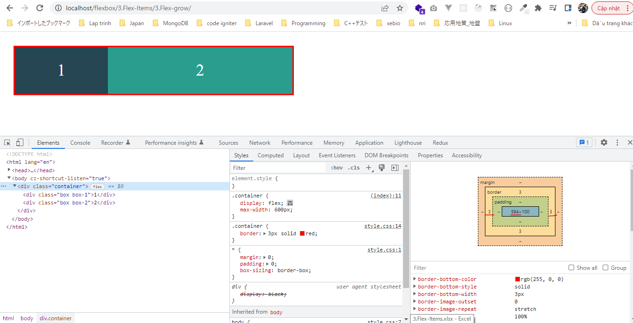
 | </style>
 | </head>

 | <body>
 | <div class="container">
 | <div class="box box-1">1</div>
 | <div class="box box-2">2</div>
 | </div>
 | </body>
 | </html>

Flex shrink
 | Thuộc tính flex-shrink ngược lại với thuộc tính flex-grow. Thuộc tính flex-grow áp dụng khi muốn giãn các phần tử flex item để lấp đầy độ rộng của flex container
 | Thuộc tính flex-shrink được áp dụng khi muốn co độ rộng các flex item khi độ rộng của flex container giảm xuống
 | Giá trị mặc định là 1

構成
 | 1.Intro-setup
 | 2.Flex-Container
 | 3.Flex-Items
 |  | 1.Display-flex
 |  | 2.Flex-basis
 |  | 3.Flex-grow
 |  | 4.Flex-shrink |  |  | → | new
 |  |  | css
 |  |  |  | style.css
 |  |  | index.html |  | → | code

flexbox\3.Flex-Items\4.Flex-shrink\index.html
 | <!DOCTYPE html>
 | <html lang="en">
 | <head>
 | <meta charset="UTF-8" />
 | <meta name="viewport" content="width=device-width, initial-scale=1.0" />
 | <title>Flexbox</title>
 | <link rel="stylesheet" href="css/style.css" />

 | <style>
 | /* flex-shrink: default value - 1 */
 | .container {
 | display: flex;
 | max-width: 800px; |  |  |  |  |  | → | Trạng thái ban đầu của trình duyệt thì flex container rộng 800px
 | }

 | .box {
 | box-sizing: border-box;
 | flex-basis: 300px; |  |  |  |  |  | → | Ban đầu mỗi box có chiều rộng là 300px
 | }

 | .box-1 {
 | flex-shrink: 1; |  |  |  |  |  | → | Sau khi co trình duyệt lại để flex container có chiều rộng là 564px(ko tính border) thì box 1 co lại rộng 292.8px
 | } |  |  |  |  |  |  | Vậy phần co lại là 300-292.8=7.2px

 | .box-2 {
 | flex-shrink: 4; |  |  |  |  |  | → | Sau khi co trình duyệt lại để flex container có chiều rộng là 564px(ko tính border) thì box 1 co lại rộng 271.2px
 | } |  |  |  |  |  |  | Vậy phần co lại là 300-271.2=28.8px(gấp 4 lần phần co lại của box 1)
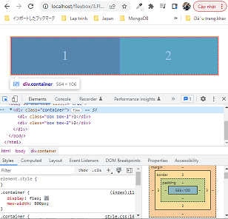
 | </style>
 | </head>

 | <body>
 | <div class="container">
 | <div class="box box-1">1</div>
 | <div class="box box-2">2</div>
 | </div>
 | </body>
 | </html>

Flex shorthand
 | Thuộc tính flex là 1 shorthand giành cho flex-grow, flex-shrink và flex-basis
 | giá trị mặc định là: 0 1 auto

構成
 | 1.Intro-setup
 | 2.Flex-Container
 | 3.Flex-Items
 |  | 1.Display-flex
 |  | 2.Flex-basis
 |  | 3.Flex-grow
 |  | 4.Flex-shrink
 |  | 5.Flex-shorthand |  |  | → | new
 |  |  | css
 |  |  |  | style.css
 |  |  | index.html |  | → | code

flexbox\3.Flex-Items\5.Flex-shorthand\index.html
 | <!DOCTYPE html>
 | <html lang="en">
 | <head>
 | <meta charset="UTF-8" />
 | <meta name="viewport" content="width=device-width, initial-scale=1.0" />
 | <title>Flexbox</title>
 | <link rel="stylesheet" href="css/style.css" />

 | <style>
 | /* flex: flex-grow flex-shrink flex-basis */
 | /* flex: 0 1 auto */
 | .container {
 | display: flex;
 | }

 | .box {
 | flex: 0 1 auto;
 | }
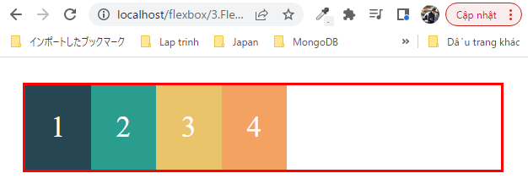
 | </style>
 | </head>

 | <body>
 | <div class="container">
 | <div class="box box-1">1</div>
 | <div class="box box-2">2</div>
 | <div class="box box-3">3</div>
 | <div class="box box-4">4</div>
 | </div>
 | </body>
 | </html>

Align self
 | Tương tự như thuộc tính align-items, nhưng align-items áp dụng cho flex container, align-self áp dụng cho flex item

構成
 | 1.Intro-setup
 | 2.Flex-Container
 | 3.Flex-Items
 |  | 1.Display-flex
 |  | 2.Flex-basis
 |  | 3.Flex-grow
 |  | 4.Flex-shrink
 |  | 5.Flex-shorthand
 |  | 6.Align-self |  |  | → | new
 |  |  | css
 |  |  |  | style.css
 |  |  | index.html |  | → | code

flexbox\3.Flex-Items\6.Align-self\index.html
 | <!DOCTYPE html>
 | <html lang="en">
 | <head>
 | <meta charset="UTF-8" />
 | <meta name="viewport" content="width=device-width, initial-scale=1.0" />
 | <title>Flexbox</title>
 | <link rel="stylesheet" href="css/style.css" />

 | <style>
 | /* align-self: auto | flex-start | flex-end | center | baseline | stretch */
 | .container {
 | display: flex;
 | height: 400px;
 | align-items: flex-start; |  |  |  |  |  | → | Các flex item sẽ nằm từ phía trên(xuất phát từ phía trên của dòng theo trục CROSS AXIS. Chiều cao của
 | } |  |  |  |  |  |  | các flex item

 | .box-1 {
 | align-self: center; |  |  |  |  |  | → | Cho box 1 nằm ở giữa
 | }

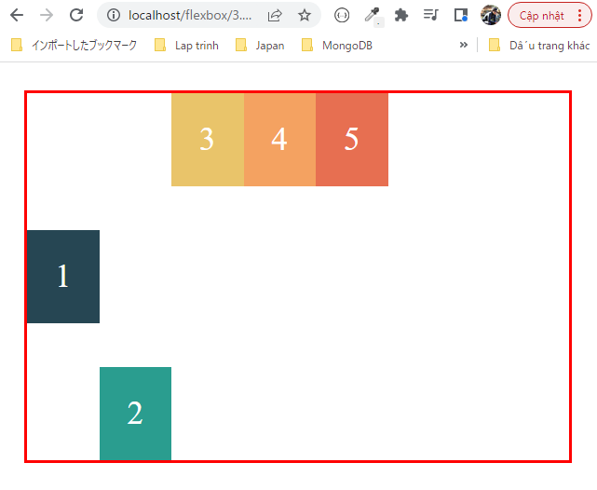
 | .box-2 {
 | align-self: flex-end; |  |  |  |  |  | → | Cho box 2 nằm ở dưới dùng
 | }
 | </style>
 | </head>

 | <body>
 | <div class="container">
 | <div class="box box-1">1</div>
 | <div class="box box-2">2</div>
 | <div class="box box-3">3</div>
 | <div class="box box-4">4</div>
 | <div class="box box-5">5</div>
 | </div>
 | </body>
 | </html>

Some other
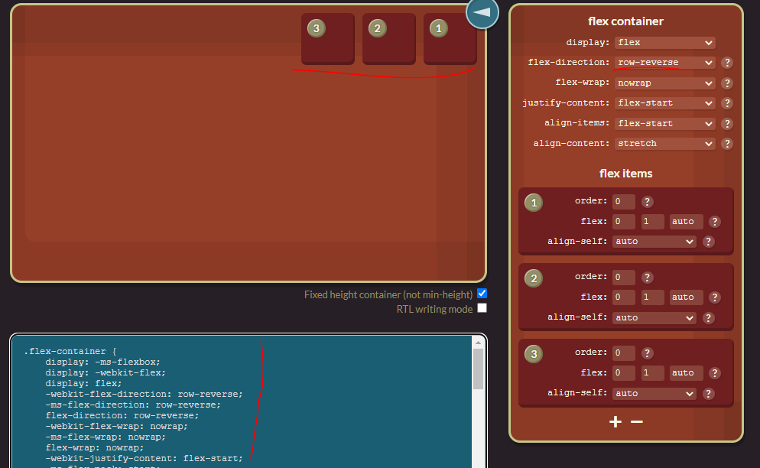
①Check các thuộc tính của css có dùng được đối với từng loại trình duyệt hay không
 | https://caniuse.com/
 | Hỗ trợ check thử các thuộc tính mình dùng trong css có hỗ trợ tốt trên các trình duyệt hay không

 | Gõ từ khóa flex để check thuộc tính flex

 | Phần phía trên là tên của các trình duyệt
 | Phần dưới là tập hợp các phiên bản cũng như là các phiên bản đó có hỗ trợ tốt hay không

 | Màu đỏ có nghĩa là đối với phiên bản trình duyệt này flex box ko hỗ trợ
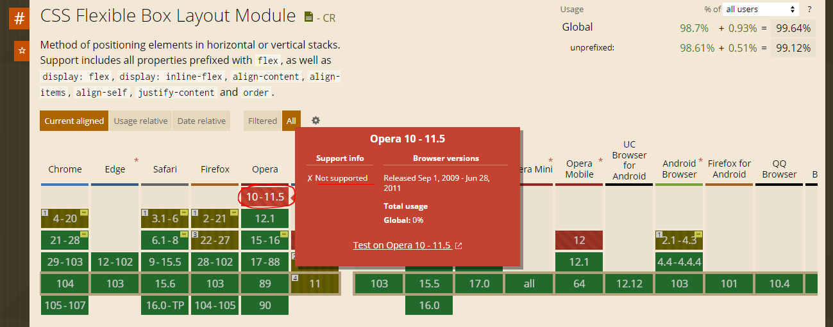

 | Màu vàng là có hỗ trợ 1 phần nào đó và phải kèm với các prefix tùy theo các trình duyệt mà các prefix đó khác nhau: -webkit-, -moz-, -ms-
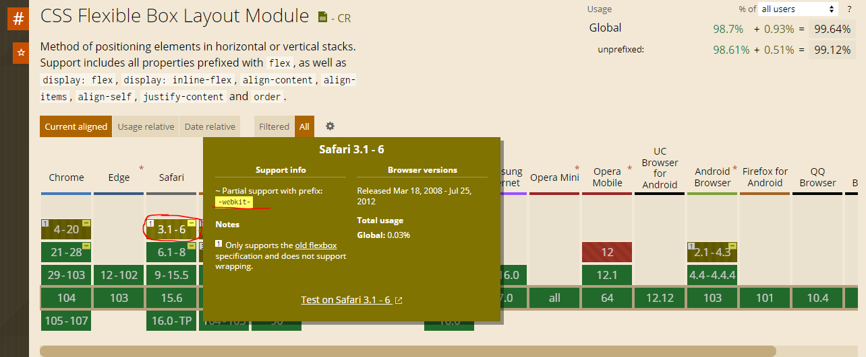

 | Các phiên bản trình duyệt có màu xanh có nghĩa là nó hỗ trợ tốt flex box và mình có thể dùng được
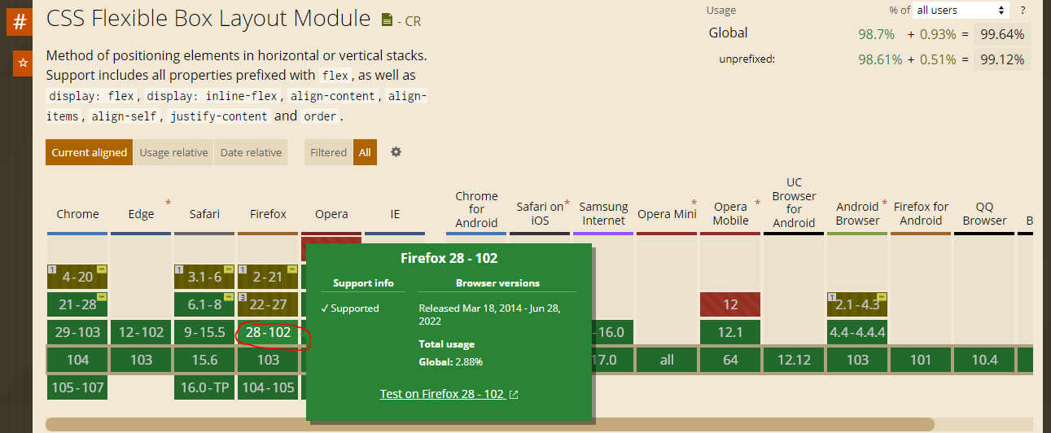

②flex css tricks
 | https://css-tricks.com/snippets/css/a-guide-to-flexbox/
 | Hướng dẫn về flex box gồm có lý thuyết và các hình ảnh minh họa
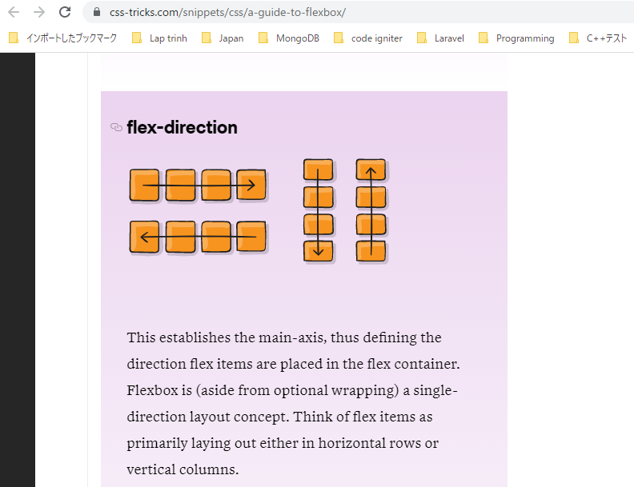

③flexyboxes
 | https://the-echoplex.net/flexyboxes/
 | Trang này hỗ trợ phần giao diện cho phép mình chọn các thuộc tính liên quan đến flex box trên giao diện và có thể kiểm tra giao diện trên đó, code được sinh ra kèm theo các prefix
 | để có thể chạy tốt trên các loại trình duyệt khác nhau

